상품제안서
TUI 골든펄 2.0 USB | 상품코드: S00992

 |  |  |  |  |  |  | 02-713-8555 | www.synergygift.co.kr
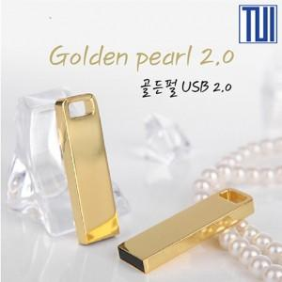

【상세/제작정보】

【인쇄/포장옵션】 | 레이저, 풀칼라 / 포장지포장

【공급단가】 | 수량 | 100~ | 300~ | 500~ | 1,000~ | 3,000~
*VAT별도 | 8G | 4,660원 | 4,590원 | 4,480원 | 4,300원 | 4,120원
 | 16G | 5,020원 | 4,940원 | 4,830원 | 4,630원 | 4,440원
 | 32G | 6,080원 | 5,990원 | 5,850원 | 5,610원 | 5,380원
 | 64G | 7,380원 | 7,270원 | 7,100원 | 6,810원 | 6,530원

【상품 URL】 | https://www.synergygift.co.kr:443/src/goods_detail.php?gdno=19768

